Лист1
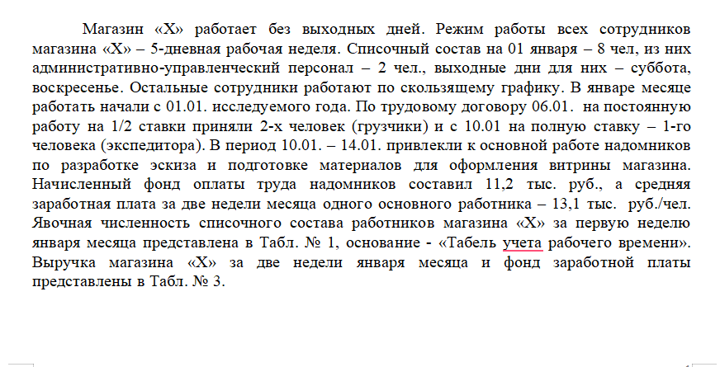
Календарная дата | Явочное число списочного состава, человеко-дней | Явочное число списочного состава, человеко-час; 1/2ст
и день недели
01.01 -суббота | 4+1АУП | 5
02.01- воскресенье | 5+1АУП | 6
03.01 -понедельник | 6 | 6
04.01 - вторник | 4 | 4
05.01 - среда | 4 | 4
06.01 -четверг | 6 | 6
07.01 - пятница | 6 | 6
08.01 - суббота | 5 | 5
09.01- воскресенье | 7 | 7
10.01- понедельник | 5 | 5
11.01- вторник | 3 | 3
12.01-среда | 4 | 4
13.01- четверг | 4 | 4
14.01-пятница | 4 | 4
15.01-суббота | 4 | 4
Всего за две недели января | X | Х

ССЧ=Среднесписочная численность работников
ССЧ=Сумма явок работников по дням/Количество календарных дней периода

На 01.01 было 8 человек, из которыъ 2 АУП
На 06.01 Приняли 2 грузчиков на ставку 0.5 это как 1 человек на полную
На 10.01 приняли 1 экспедитора на полную ставку

Итого ССЧ считается как | 9.7333333333

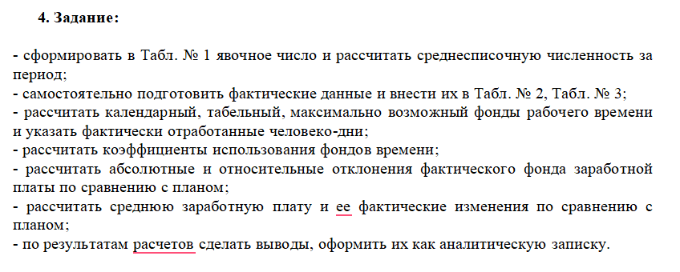
Фонды рабочего времени
Число рабочих дней(магазин работает без выходных) 15 дней
У ауп 4 выходных(суббота и воскресенье по 2 раза) 11 дней
Для расчета фонда считаем по общему числу рабочих дней т.е 11 дней

Целодневные простои и отпуска 0 дгнй
Неявки на работу(Можно взять разницу между максимальным воможным чел-днями и фактически отработанными
максимально возможные чел-дни =ССЧ* на число рабочих дней
107.06666667
фактическая явка | 73
34.066666667 | Неявок на работу

Показатели и их единицы измерения | Сумма
1. Среднесписочная численность работников, чел. | 9.7333333333
2. Число календарных дней, дн. | 15
3. Число рабочих дней, дн. | 11
4. Целодневные простои, чел.-дн. | 0
5. Ежегодный очередной отпуск, чел.-дн. | 0
6. Неявки на работу всего (по всем причинам), чел.-дн. | 34.066666667

Коэффициент использования фондов времени
Календарный фонд | 146
Табельный фонд | 107.06666667
Фактический фонд | 73
Коэффициенты
Коэффициент использования рабочего времени K1 =Фф/Фк (Где Фф-фактически отработанные человеко дни, Фк Календарный фонд)
0.5
Тоесть реально отработано 50% календарного времени

Коэффициент использования табельного времени времени K2=Фф/Фт(Где Фф-фактически отработанные человеко дни, Фт-табельный фонд)
0.68181818182
ТОесть испольозованно 68% рабочего времени

Показатели | Плановые данные, | Фактические данные,

 | тыс. руб. | тыс. руб.
Фонд заработной платы | 115 | 109
Доход от реализации продукции | 1870 | 1860
Среднесписочная численность, чел. | 8 | 9.7333333333

Абсолютное отконение abc=Фактические данные-планновые данные
Фонд заработной платы
-6 | тыс.руб.
Доход
-10 | тыс. руб.
Фонд ЗП уменьшился на 6 тыс.руб а Доход на 10тыс.руб
Относительное отклонение(в процентах) отн = abc/план*100%
Фонд заработной платы
-5.22%
Доход
-0.54%
Фонд зп снизился на 5.22% а доход на 0.54%

Средняя заработная плата ЗПср=Фонд заработной платы/ССЧ
14.375 | тыс.руб.
Расчет по факту Зпср(факт)=Фактический фонд ЗП/ Фактическая ССЧ
11.198630137 | тыс. руб.
Изменения средние ЗП = ЗПср(факт)-ЗПср
Абсолютное отклонение
-3.176369863 | тыс. руб.
Относительное отклонение(в процентах)
-22.10%
Средняя заработная плата снизилась на 3,17 тыс.руб (22.1%)

Анализ и выводы
Причины снижения-фонд зарплаты уменьшился на 5.2 % а численость работников выросла (с 8 до 9.7 человек)
В результате деньги распределили между большим количеством работников, т.е каждый получил меньше.
Но доход магазина почти не упал (упал на 0.5%) но сокращение ЗП на 22.1% может в сильно повлиять на сотрудников компании
Вывод:
Проблема не только в уменьшении фонда ЗП, но и в увеличении числа работников.
При такой динамике средняя зарплата падает быстрее, чем фонд ЗП, что указывает на неэффективное планирование численности и оплаты труда.

